申込書式（馬場）
①必要事項を入力してください
 | 第80回国スポ予選会兼神奈川県民馬術大会2026<馬場> 申込書
 |  |  |  |  |  |  |  |  | 隣のシートの金額確認書でもご確認いただけます
 | 団体名： |  |  |  |  |  |  |  | 金 額 内 訳
 | 住所： |  |  |  |  |  |  |  | エントリー料合計(自動集計) |  | 0
④合計の参加頭数を入力してください
 | TEL： |  |  |  |  |  |  |  | 馬登録 |  | 0
 | FAX： |  |  |  |  |  |  |  |  | ↑入厩頭数を入力
 | Email： |  |  |  |  |  |  |  | 納入合計 |  | 0
 | 申し込み担当者名： |  |  |  | ※申込内容についてお問い合わせできる方
③氏名の間はスペース（全角）を入れて入力してください
★トライアルの実施課目やオープン参加、出番順等があれば入力してください
 | 臨場担当者名：
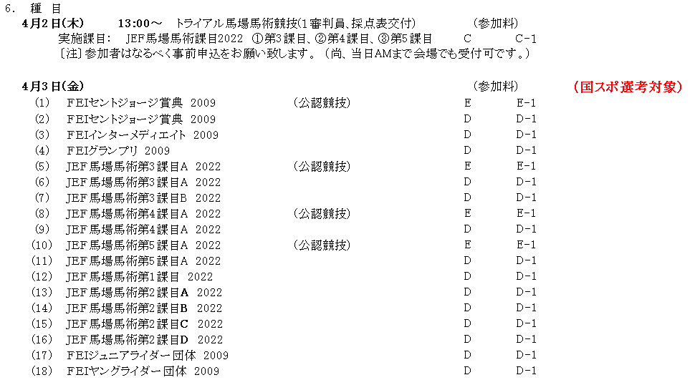
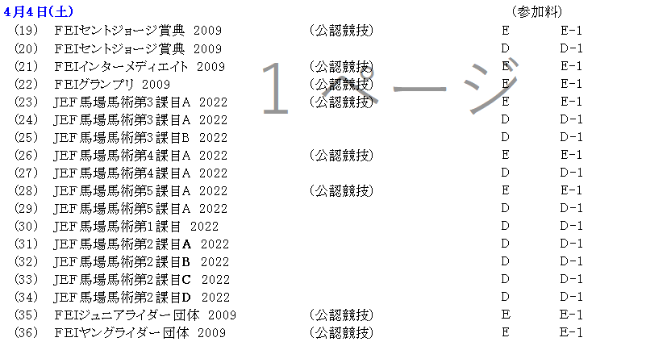
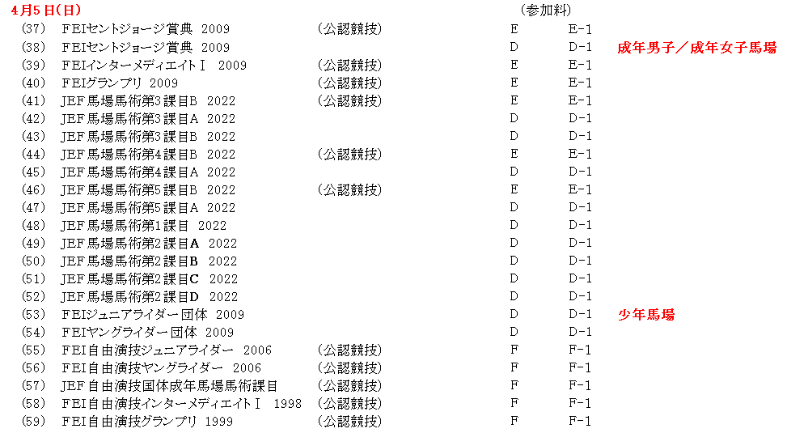
 | 期間中連絡先： |  |  |  | ※携帯電話

 | 【 見 本 】
 | 競技・選手情報(青色部分を入力) |  |  |  |  |  | 馬匹情報(青色部分を最初に入力) |  |  | ↓選択 | 団体名から自動入力 | 自動計算 | 備考欄 （要望、連絡事項）
 | ↓選択 | 競技番号を選択すると自動入力 |  | 入力してください |  |  | 入力してください
 | 競技選択 | 実施日 | 競 技 名 | 氏 名 | 日馬連会員番号 | フリガナ | 馬 名 | 日馬連登録番号 | フリガナ | 区分 | 所 属 | エントリー料
 | (木)トライアル | 4/2(木) | トライアル馬場 | 神奈川 太郎 |  | カナガワ タロウ | カナガワプレミアムⅡ |  | カナガワプレミアムセカンド | C（県会員） | かながわ乗馬クラブ | 5,000 | 3課目A
 | (日)グランプリ-キュア(公認) | 4/5(日) | ＦＥＩ自由演技グランプリ２００９(公認) | Edward Gal | 12345 | エドワード・ガル | トーティラス | 67890 | トーティラス | F-1（県会員以外） | KWPN乗馬クラブ | 16,000
②競技を選択（プルダウン）してください。
（曜日に注意してください。）
③出場区分を選択（プルダウン）してください。
 | 競技・選手情報(青色部分を入力) |  |  |  |  |  | 馬匹情報(青色部分を入力) |  |  | ↓選択 | 団体名から自動入力 | 自動計算 | 備考欄 （要望、連絡事項）
 | ↓選択 | 競技番号を選択すると自動入力 |  | 入力してください |  |  | 入力してください
 | 競技番号 | 実施日 | 競 技 名 | 氏 名 | 日馬連会員番号 | フリガナ | 馬 名 | 日馬連登録番号 | フリガナ | 出場区分 | 所 属 | エントリー料
1 |  |  |  |  |  |  |  |  |  |  | 0
2 |  |  |  |  |  |  |  |  |  |  | 0
3 |  |  |  |  |  |  |  |  |  |  | 0
4 |  |  |  |  |  |  |  |  |  |  | 0
5 |  |  |  |  |  |  |  |  |  |  | 0
6 |  |  |  |  |  |  |  |  |  |  | 0
7 |  |  |  |  |  |  |  |  |  |  | 0
8 |  |  |  |  |  |  |  |  |  |  | 0
9 |  |  |  |  |  |  |  |  |  |  | 0
10 |  |  |  |  |  |  |  |  |  |  | 0
11 |  |  |  |  |  |  |  |  |  |  | 0
12 |  |  |  |  |  |  |  |  |  |  | 0
13 |  |  |  |  |  |  |  |  |  |  | 0
14 |  |  |  |  |  |  |  |  |  |  | 0
15 |  |  |  |  |  |  |  |  |  |  | 0
16 |  |  |  |  |  |  |  |  |  |  | 0
17 |  |  |  |  |  |  |  |  |  |  | 0
18 |  |  |  |  |  |  |  |  |  |  | 0
19 |  |  |  |  |  |  |  |  |  |  | 0
20 |  |  |  |  |  |  |  |  |  |  | 0
21 |  |  |  |  |  |  |  |  |  |  | 0
22 |  |  |  |  |  |  |  |  |  |  | 0
23 |  |  |  |  |  |  |  |  |  |  | 0
24 |  |  |  |  |  |  |  |  |  |  | 0
25 |  |  |  |  |  |  |  |  |  |  | 0
26 |  |  |  |  |  |  |  |  |  |  | 0
27 |  |  |  |  |  |  |  |  |  |  | 0
28 |  |  |  |  |  |  |  |  |  |  | 0
29 |  |  |  |  |  |  |  |  |  |  | 0
30 |  |  |  |  |  |  |  |  |  |  | 0
31 |  |  |  |  |  |  |  |  |  |  | 0
32 |  |  |  |  |  |  |  |  |  |  | 0
33 |  |  |  |  |  |  |  |  |  |  | 0
34 |  |  |  |  |  |  |  |  |  |  | 0
35 |  |  |  |  |  |  |  |  |  |  | 0
36 |  |  |  |  |  |  |  |  |  |  | 0
37 |  |  |  |  |  |  |  |  |  |  | 0
38 |  |  |  |  |  |  |  |  |  |  | 0
39 |  |  |  |  |  |  |  |  |  |  | 0
40 |  |  |  |  |  |  |  |  |  |  | 0
41 |  |  |  |  |  |  |  |  |  |  | 0
42 |  |  |  |  |  |  |  |  |  |  | 0
43 |  |  |  |  |  |  |  |  |  |  | 0
44 |  |  |  |  |  |  |  |  |  |  | 0
45 |  |  |  |  |  |  |  |  |  |  | 0
46 |  |  |  |  |  |  |  |  |  |  | 0
47 |  |  |  |  |  |  |  |  |  |  | 0
48 |  |  |  |  |  |  |  |  |  |  | 0
49 |  |  |  |  |  |  |  |  |  |  | 0
50 |  |  |  |  |  |  |  |  |  |  | 0
51 |  |  |  |  |  |  |  |  |  |  | 0
52 |  |  |  |  |  |  |  |  |  |  | 0
53 |  |  |  |  |  |  |  |  |  |  | 0
54 |  |  |  |  |  |  |  |  |  |  | 0
55 |  |  |  |  |  |  |  |  |  |  | 0
56 |  |  |  |  |  |  |  |  |  |  | 0
57 |  |  |  |  |  |  |  |  |  |  | 0

